Пропозиція_товари
 |  |  |  |  |  | Додаток № 2 до Запиту 3224АК
 | Форма цінової пропозиції

(Назва Учасника), надає свою пропозицію щодо участі в тендері на закупівлю автомобіля підвищеної прохідності типу пікап з повним приводом (4х4), рамною конструкцією кузова
Відомості про підприємство |  |  |  | Повне найменування учасника – суб’єкта господарювання
 |  |  |  | Ідентифікаційний код за ЄДРПОУ або реєстраційний номер облікової картки платника податків
 |  |  |  | Реквізити (адреса - юридична та фактична, телефон, факс, телефон для контактів, e-mail, розрахунковий рахунок)
Відомості про особу (осіб), які уповноважені представляти інтереси Учасника |  |  |  | (Прізвище, ім’я, по батькові, посада, контактний телефон).
ДОДАТКОВА ІНФОРМАЦІЯ: Учаснику необхідно вказати модель та детально зазначати технічні характеристики автомобіля, у відповідності до параметрів та вимог технічного опису даної таблиці та обов’язково надати фото. Вартість доставки має бути врахована у вартість автомобіля. Учасник надає пакет документів для реєстрації автомобіля Оформлення всіх документів на право власності автомобілем (первинна реєстрація авто) на Товариство Червоного Хреста України буде проведено за рахунок постачальника. Повинні бути надані фото авто та технічна документація з повними технічним описом. Наявність гарантії на автомобіль та подальшу експлуатацію автомобіля.

№ п/п | Технічні характеристики та опис |  |  | Кількість, штук | Ціна, за одиницю, (з урахуванням всіх податків і зборів) * | Вартість, грн., (з урахуванням всіх податків і зборів) *

 | Запит** | Візуалізація | Пропозиція (вказати модель, виробника, параметри та характеристики автомобіля, надати фото/візуалізацію
1 | Автомобіль типу пікап підвищеної прохідності (або еквівалент Toyota Hilux) з повним приводом (4x4). Марка, модель: Toyota Hilux або еквівалент. Тип кузова: пікап із подвійною кабіною (Double Cab). Тип двигуна: дизельний. Робочий об'єм двигуна: не менше 2,4 л. Потужність двигуна: не менше 150 к.с. Максимальний крутний момент: не менше 400 Н·м. Коробка передач: механічна або автоматична. Привід: повний (4×4) з можливістю підключення або постійний. Кількість місць: не менше 5. Колір автомобіля: Білий Системи безпеки Автомобіль повинен бути обладнаний: антиблокувальною системою гальм (ABS); системою розподілу гальмівного зусилля (EBD); системою екстреного гальмування (BA або аналог); системою курсової стійкості (ESP/VSC або аналог); антипробуксовувальною системою (TRC або аналог); системою допомоги під час старту на підйомі; системою примусового блокування заднього міжколісного диференціала; фронтальними подушками безпеки водія та переднього пасажира; круїз-контроль; системою попередження про загрозу фронтального зіткнення з функцією автоматичного гальмування (PCS або аналог). Оснащення Автомобіль повинен бути обладнаний: підсилювачем керма; клімат-контролем; мультимедійною системою Toyota Touch 2 або еквівалент; бортовим комп'ютером; системою безключового доступу до автомобіля та запуску двигуна (Smart Entry & Start або аналог); системою допомоги під час паркування із камерою заднього виду; електросклопідйомниками передніх та задніх дверей; зовнішніми дзеркалами з електрорегулюванням та підігрівом; камерою заднього виду або системою кругового огляду;; денними ходовими вогнями; задніми протитуманними ліхтарями. Основні розміри довжина — не менше 5250 мм; ширина — не менше 1800 мм; дорожній просвіт — не менше 220 мм. Салон Автомобіль повинен мати: тканинне або шкіряне оздоблення сидінь; регулювання сидіння водія; центральний передній підлокітник; розетку 12 В Вантажний відсік: Кузов пікапа повинен бути обладнаний захисною ванною (вкладишем кузова) Гарантія - не менше | 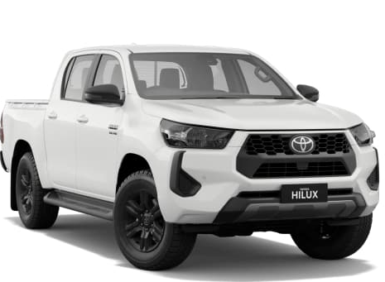 |  | 4 |  | 0.00

 |  | 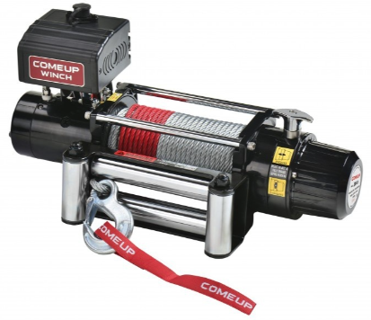
Всього вартість пропозиції, грн* |  |  |  |  | 0.00
* Товариство Червоного Хреста України є громадською неприбутковою організацією і просить надати максимальні знижки на товар, вказаний у ціновій пропозиції.
** Закупівля відбувається одним лотом

Умови оплати: _________________ (прописати, % передплати або % післяплати)
Термін доставки з дати підписання договору: _________________ (календарних днів, прописати)
Гарантійний строк на авто_____________(обов’язково заповнити!)
Примітка: вартість одиниці продукції та загальну вартість пропозиції потрібно заповнювати у гривнях, зазначаючи цифрове значення, яке має не більше двох знаків після коми.
Ми погоджуємось, що всі витрати, пов’язані з доставкою товару здійснюються за рахунок Постачальника за наданою адресою .
Ми погоджуємося з умовами, що Замовник має право розділити дану закупівлю між декількома постачальниками за умови наявності більш вигідних умов на різні позиції.
Ми погоджуємося з умовами, що Ви можете відхилити нашу чи всі надані пропозиції, та розуміємо, що Ви не обмежені у прийнятті будь-якої іншої пропозиції з більш вигідними для Вас умовами.
Ми погоджуємось зафіксувати цінову пропозицію протягом 90 календарних днів з моменту подачі
Подаючи свою пропозицію ми підтверджуємо повну комплектацію та відповідність умовам зазначеним в Запиті.
Учасники повинні надсилати цінові пропозиції з підписом і печаткою (за наявності).

 | Керівник організації/ФОП:____________________________ ( ____________________)
 | МП підпис ПІБ

